はじめに
■背景
2019年5月からTDL(ディズニーランド)で年パス入園時に顔認証を行う。

■2019年5月からの運用イメージ
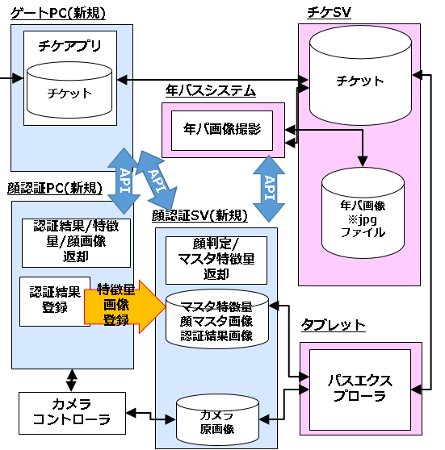
 | 1.ゲストが年パス引換券を購入する |  | 発券管理システム
 | ↓
 | 2.年パスの顔撮影を行う |  | PointClub(年パスシステム)
 | ↓
 | 3.上記2で撮影した顔画像を顔認証SVに渡す |  | PointClub(年パスシステム)
 | ↓
 | 4.上記3の顔画像を受け取り、顔の特徴量を取得できるか判定する |  | 顔認証SV
 | ↓ | ↓
 | 顔の特徴量を取得できた場合 | 顔の特徴量を取得できなかった場合
 | ↓ | ↓
 | 5.OKを年パスシステムに返す | 5.NGを年パスシステムに返す | 顔認証SV
Ａ
 | ↓ | ↓
 | ↓ | 6.顔認証なしフラグをたてる | PointClub(年パスシステム)
 | ↓ | ↓
 | 7.年パス発行 |  | PointClub(年パスシステム)
Ｂ
 | ↓ | ↓
 | 8.上記2で撮影した顔画像を顔認証SVに渡す | ↓ | PointClub(年パスシステム)
 | ↓ | ↓
 | 9.上記8の顔画像を受け取り、顔認証DBに登録する | ↓ | 顔認証SV
 | ↓ | ↓
 | 10.ゲストがＴＤＬで年パスを着券する |  | ACS2(ゲートシステム)
 | ↓ | ↓
 | 11-1.顔認証を行う | 11-1.顔認証を行わない | ACS2(ゲートシステム)＆顔認証アプリ

■2019年5月(本番稼働)までにやらないといけないこと
 | ①上記Ａにある現行の年パス会員の顔画像がシステム的に顔と認識されるのか(顔の特徴量を取得できるのか)事前にチェックする。
 | →チェックする方法として上記3～5のフローで確認できるが、1件1件人がアプリで手作業で行うのは現実的に不可能。
 | ★上記3～5のフローを繰り返し行う「顔一括チェックバッチ」を作成してチェックを行う。

 | ②上記Ａにある現行の年パス会員の顔画像を今回新規に構築する上記Bの顔認証SVのDBに移行(画像登録)を行う。
 | →移行(登録)する方法として上記8～9のフローで登録できるが、1件1件人がアプリで手作業で行うのは現実的に不可能。
 | ★上記8～9のフローを繰り返し行う「顔一括登録バッチ」を作成して移行(登録)を行う。

■今回開発するバッチ
 | ①顔一括チェックバッチ
 | ②顔一括登録バッチ
 | →詳細は「①顔一括チェックバッチ」シート、「②顔一括登録バッチ」シート参照。

WBS(週次)
 |  |  |  |  | 7月 |  |  |  |  | 8月 |  |  |  | 9月 |  |  |  | 10月 |  |  |  |  | 11月 |  |  |  | 12月 |  |  |  |  | 1月 |  |  |  | 2月 |  |  |  | 3月 |  |  |  | 4月 |  |  |  |  | 5月 | ←Month
 |  |  |  |  | 2日 | 9日 | 17日 | 23日 | 30日 | 6日 | 13日 | 20日 | 27日 | 3日 | 10日 | 18日 | 25日 | 1日 | 9日 | 15日 | 22日 | 29日 | 5日 | 12日 | 19日 | 26日 | 3日 | 10日 | 17日 | 25日 | 31日 | 7日 | 15日 | 21日 | 28日 | 4日 | 12日 | 18日 | 25日 | 4日 | 11日 | 18日 | 25日 | 1日 | 8日 | 15日 | 22日 | 30日 | 7日 | ←From
＃ | タスク | 責任者 | 担当者 | 確認者 | 6日 | 13日 | 20日 | 27日 | 3日 | 10日 | 17日 | 24日 | 31日 | 7日 | 14日 | 21日 | 28日 | 5日 | 12日 | 19日 | 26日 | 2日 | 9日 | 16日 | 22日 | 30日 | 7日 | 14日 | 21日 | 28日 | 4日 | 11日 | 18日 | 25日 | 1日 | 8日 | 15日 | 22日 | 1日 | 8日 | 15日 | 22日 | 29日 | 5日 | 12日 | 19日 | 26日 | 2日 | 10日 | ←To
1 | ■バッチ構築
1-1 | 顔一括チェックバッチ【設計】 | 島 | 陳 | 島
1-2 | 顔一括登録バッチ【設計】 | 島 | 陳 | 島
1-3 | 顔一括チェックバッチ【製造・単体テスト】 | SW Aさん | SW Aさん | SW Aさん
1-4 | 顔一括登録バッチ【製造・単体テスト】 | SW Aさん | SW Aさん | SW Aさん
1-5 | 顔一括チェックバッチ【受入テスト】 | 島 | 陳さん or SW Aさん | 島
1-6 | 顔一括登録バッチ【受入テスト】 | 島 | 陳さん or SW Aさん | 島
調整中
2 | ■顔一括チェック準備
2-1 | 顔一括チェックバッチを実行する環境準備 | インフラ1 | インフラ1 | インフラ2
2-2 | 顔一括チェック手順書作成(インフラT用) | インフラ1 | インフラ1 | インフラ2
2-3 | 顔一括チェック手順書作成(ゲートアプリT用) | TBA1 | TBA1 | 松田
2-4 | 作業依頼発行 | 島 | 島 | 松田

3 | ■顔一括チェック【4-6月分】
3-1 | NASサーバの顔画像コピー【4-6月分】 | インフラ1 | インフラ1 | インフラ2
3-2 | 顔一括チェックバッチの実行【4-6月分】 | TBA1 | TBA1 | 松田
3-3 | 結果集計【4-6月分】 | TBA1 | TBA1 | 松田
3-4 | OLC様へ報告【4-6月分】 | 松田 | 松田 | 島
3-5 | 顔画像保管【4-6月分】 | 松田 | TBA1 | 島

4 | ■顔一括チェック【7-9月分】
4-1 | NASサーバの顔画像コピー【7-9月分】 | インフラ1 | インフラ1 | インフラ2
4-2 | 顔一括チェックバッチの実行【7-9月分】 | TBA1 | TBA1 | 松田
4-3 | 結果集計【7-9月分】 | TBA1 | TBA1 | 松田
4-4 | OLC様へ報告【7-9月分】 | 松田 | 松田 | 島
4-5 | 顔画像保管【7-9月分】 | 松田 | TBA1 | 島

5 | ■顔一括チェック【10-12月分】
5-1 | NASサーバの顔画像コピー【10-12月分】 | インフラ1 | インフラ1 | インフラ2
5-2 | 顔一括チェックバッチの実行【10-12月分】 | TBA1 | TBA1 | 松田
5-3 | 結果集計【10-12月分】 | TBA1 | TBA1 | 松田
5-4 | OLC様へ報告【10-12月分】 | 松田 | 松田 | 島
5-5 | 顔画像保管【10-12月分】 | 松田 | TBA1 | 島

6 | ■顔一括チェック【1-3月分】
6-1 | NASサーバの顔画像コピー【1-3月分】 | インフラ1 | インフラ1 | インフラ2
6-2 | 顔一括チェックバッチの実行【1-3月分】 | TBA1 | TBA1 | 松田
6-3 | 結果集計【1-3月分】 | TBA1 | TBA1 | 松田
6-4 | OLC様へ報告【1-3月分】 | 松田 | 松田 | 島
6-5 | 顔画像保管【1-3月分】 | 松田 | TBA1 | 島

7 | ■年パスシステム(PointClub)本番【4月X日】
7-1 | リリース日周知
7-2 | PointClubリリース
7-3
7-4

